상품제안서
오모키 트리거 푸쉬 텀블러 620ml | 상품코드: S43931

 |  |  |  |  |  |  | 02-713-8555 | www.synergygift.co.kr
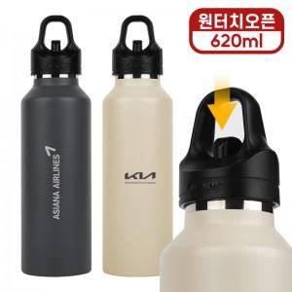

【상세/제작정보】

【인쇄/포장옵션】 | 실크, 레이저, DTF컬러필름 / 포장지포장

【공급단가】 | 수량 | 50~ | 100~ | 300~ | 1,000~ | 3,000~
*VAT별도 | 단가 | 11,400원 | 11,100원 | 10,700원 | 10,200원 | 10,000원

【상품 URL】 | https://www.synergygift.co.kr:443/src/goods_detail.php?gdno=43931

